ブランチ作成
システム名 |  |  |  | ASWツアー国内 |  | ドキュメント名 | Git運用手順書(GitLab)ブランチ管理 |  |  | フェーズ | 詳細設計 | 版 | 1.0.0
設計書種別 |  |  |  | ブランチ作成 |  | ID |  | 名称 |  | 作成日 | 2017-02-11 | 作成者 | NSSOL平松
 |  |  |  |  |  |  |  |  |  | 更新日 |  | 更新者

 | ■実施シーン
 |  | 開発時

 | ■作業の前提
 |  | 操作ツールとして、GitLabを利用する。
 |  | GitLabに接続、ログインし、初期画面が表示されている状態であること。
 |  | Gitアカウントは、管理者アカウント（Username：root ）を利用する。（ownerレベル）

 | ブランチ作成実行手順 |  |  |  |  |  |  |  |  |  |  |  |  | ﾁｪｯｸ
 | 前提条件 | 【GitLabログイン】
 |  | ・GitLabに管理者アカウントでログインできていること。 |  |  |  |  |  |  | ・ログインが出来て初期画面が表示されることを確認する。 |  |  |  |  | □

 | GitLab | 【ブランチ作成】
 |  | ・【ログイン後の初期画面/Projects画面】で[対象プロジェクト]のリンクをクリックする。 |  |  |  |  |  |  | ・【Project画面】が表示されることを確認する。 |  |  |  |  | □

 |  |  | ※プロジェクトが複数ある場合、「Filter by name...」からプロジェクトを絞り込む

 |  | ・「Commits」リンクをクリックする。 |  |  |  |  |  |  | ・【Commits画面】が表示されることを確認する。 |  |  |  |  | □
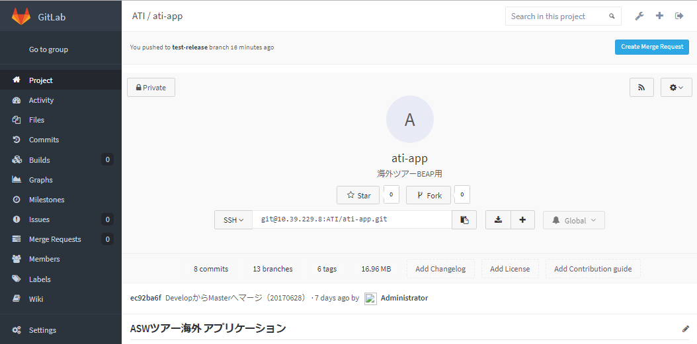

 |  | ・【Commits画面】「Branch」タブをクリックする。 |  |  |  |  |  |  | ・【Branch画面】が表示されることを確認する。 |  |  |  |  | □

 |  | ・【Branches画面】緑色の「New branch」ボタンを押下する。 |  |  |  |  |  |  | ・【New Branch画面】が表示されることを確認する。 |  |  |  |  | □

 |  | ・【New Branch画面】以下の項目を入力し、「Create branch」ボタンを押下する。 |  |  |  |  |  |  | ・作成したブランチの【Files画面】が表示されることを確認する。 |  |  |  |  | □
 |  |  | Branch nam |  | [作成対象のブランチ名]
 |  |  | Create from |  | [ベースになるブランチ名]

 |  | 【作成したブランチの確認】
 |  | ・【作成ブランチ・Files画面】「Commits」リンク→「Branches」タブをクリックし、【Branches画面】へ移動する。 |  |  |  |  |  |  | ・【Branches画面】が表示されることを確認する。 |  |  |  |  | □

 |  | ・【Branches画面】作成したブランチが一覧に表示されていること。 |  |  |  |  |  |  | ・作成したブランチが一覧に表示されていることを確認する。 |  |  |  |  | □

ブランチ削除
システム名 |  |  |  | ASWツアー国内 | ドキュメント名 | Git運用手順書(GitLab)ブランチ管理 |  |  | フェーズ | 詳細設計 | 版 | 1.0.0
設計書種別 |  |  |  | ブランチ削除 | ID |  | 名称 |  | 作成日 | 2017-02-11 | 作成者 | NSSOL平松
 |  |  |  |  |  |  |  |  | 更新日 |  | 更新者

 | ■実施シーン
 |  | 開発時

 | ■作業の前提
 |  | 操作ツールとして、GitLabを利用する。
 |  | GitLabに接続、ログインし、初期画面が表示されている状態であること。
 |  | Gitアカウントは、管理者アカウント（Username：root ）を利用する。（ownerレベル）

 | ブランチ削除実行手順 |  |  |  |  |  |  |  |  |  |  |  | ﾁｪｯｸ
 | 前提条件 | 【GitLabログイン】
 |  | ・GitLabに管理者アカウントでログインできていること。 |  |  |  |  |  | ・ログインが出来て初期画面が表示されることを確認する。 |  |  |  |  | □

 | GitLab | 【ブランチの削除】
 |  | ・【ログイン後の初期画面/Projects画面】で[対象プロジェクト]のリンクをクリックする。 |  |  |  |  |  | ・【Project画面】が表示されることを確認する。 |  |  |  |  | □

 |  |  | ※プロジェクトが複数ある場合、「Filter by name...」からプロジェクトを絞り込む

 |  | ・「Commits」リンクをクリックする。 |  |  |  |  |  | ・【Commits画面】が表示されることを確認する。 |  |  |  |  | □

 |  | ・【Commits画面】「Branches」タブをクリックする。 |  |  |  |  |  | ・【Branches画面】が表示されることを確認する。 |  |  |  |  | □

 |  | ・【Branches画面】削除対象のタグの右端にある削除ボタン(赤色のごみ箱のアイコン)を押下する。 |  |  |  |  |  | ・【削除確認ダイアログ】が表示されることを確認する。 |  |  |  |  | □

 |  | ・【削除確認ダイアログ】「OK」ボタンを押下し、再度「Branches」タブをクリックする。 |  |  |  |  |  | ・【Branches画面】が表示されることを確認する。 |  |  |  |  | □
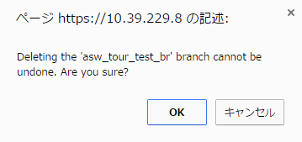

 |  | 【ブランチの削除確認】
 |  | 【Branches画面】対象ブランチが削除され、一覧に表示されていないこと。 |  |  |  |  |  | ・対象のブランチが存在しないことを確認する。 |  |  |  |  | □

ブランチ保護
システム名 |  |  |  | ASWツアー国内 | ドキュメント名 | Git運用手順書(GitLab)ブランチ管理 |  |  |  | フェーズ | 詳細設計 | 版 | 1.0.0
設計書種別 |  |  |  | ブランチ保護 | ID |  | 名称 |  |  | 作成日 | 2017-02-11 | 作成者 | NSSOL平松
 |  |  |  |  |  |  |  |  |  | 更新日 |  | 更新者

 | ■実施シーン
 |  | 開発時

 | ■作業の前提
 |  | 操作ツールとして、GitLabを利用する。
 |  | GitLabに接続、ログインし、初期画面が表示されている状態であること。
 |  | Gitアカウントは、管理者アカウント（Username：root ）を利用する。（ownerレベル）

 | ブランチ保護実行手順 |  |  |  |  |  |  |  |  |  |  |  |  | ﾁｪｯｸ
 | 前提条件 | 【GitLabログイン】
 |  | ・GitLabに管理者アカウントでログインできていること。 |  |  |  |  |  | ・ログインが出来て初期画面が表示されることを確認する。 |  |  |  |  |  | □

 | GitLab | 【ブランチの保護】
 |  | ・【ログイン後の初期画面/Projects画面】で[対象プロジェクト]のリンクをクリックする。 |  |  |  |  |  | ・【Project画面】が表示されることを確認する。 |  |  |  |  |  | □

 |  |  | ※プロジェクトが複数ある場合、「Filter by name...」からプロジェクトを絞り込む

 |  | ・【Project画面】Projectメニューより「Settings」ボタンを押下する。 |  |  |  |  |  | ・【Project settings画面】が表示されることを確認する。 |  |  |  |  |  | □
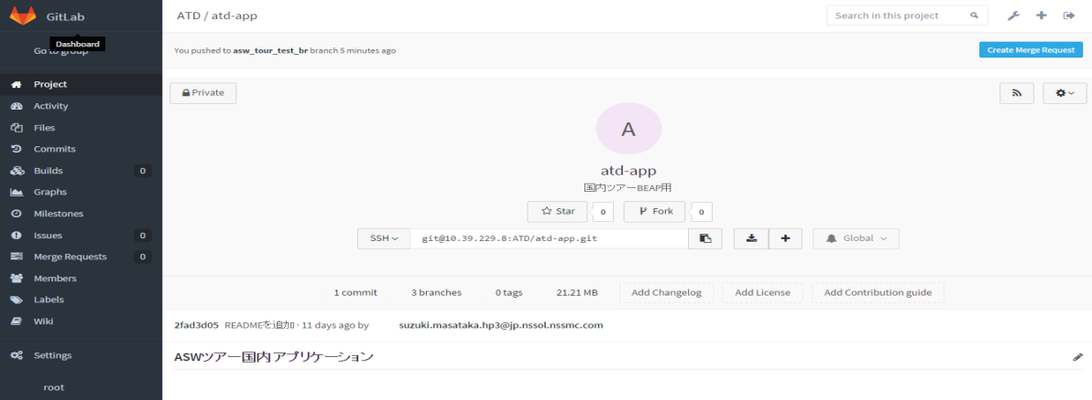

 |  | ・【Project settings画面】「Protected Branches」ボタンを押下する。 |  |  |  |  |  | ・【Protected brances画面】が表示されることを確認する。 |  |  |  |  |  | □
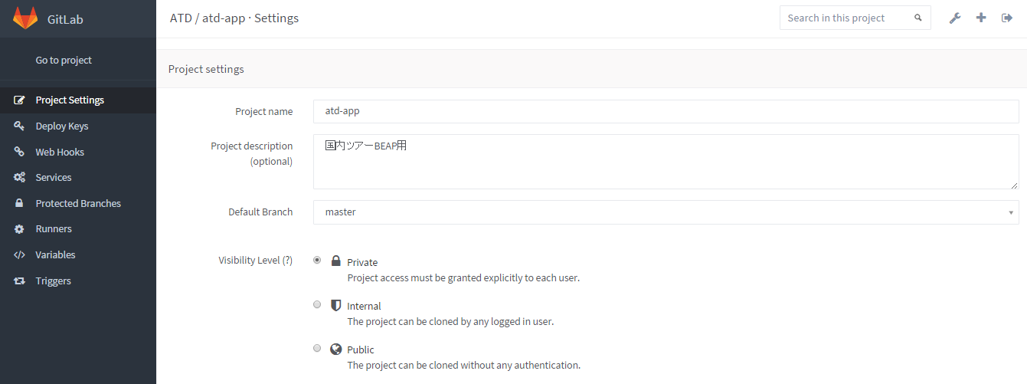

 |  | ・【Protected brances画面】Branchのセレクトリストにて対象のブランチを選択し、「Protect」ボタンを押下する。 |  |  |  |  |  | ・【Protected brances画面】が更新されることを確認する。 |  |  |  |  |  | □
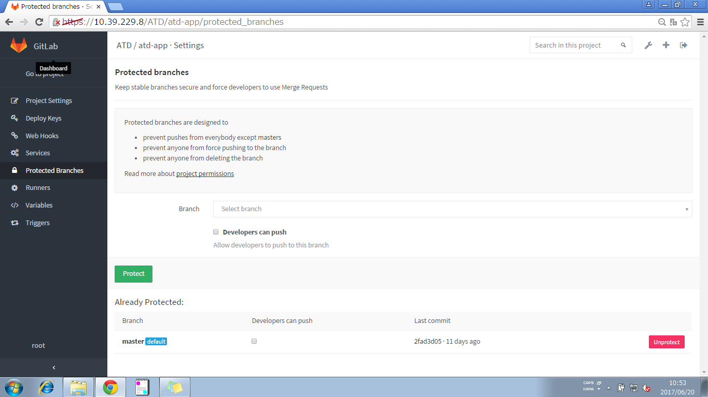

 |  |  | ※指定のない限り、「Developers can push」のチェックは付けないこと！

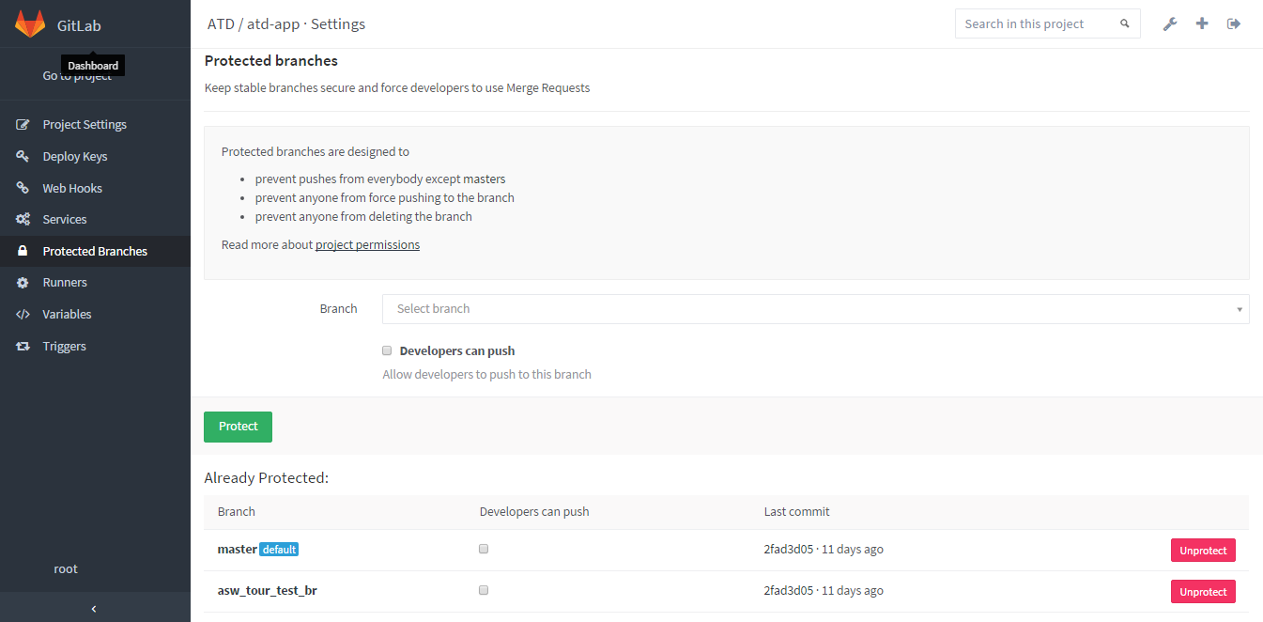
 |  | 【ブランチの保護確認】
 |  | ・【Protected brances画面】"Already Protected"一覧に、保護ブランチが表示されていること。 |  |  |  |  |  | ・【Protected brances画面】"Already Protected"一覧に、 |  |  |  |  |  | □
 |  |  |  |  |  |  |  |  | 対象ブランチが表示されていることを確認する。

ブランチ保護解除
システム名 |  |  |  | ASWツアー国内 | ドキュメント名 | Git運用手順書(GitLab)ブランチ管理 |  |  |  | フェーズ | 詳細設計 | 版 | 1.0.0
設計書種別 |  |  |  | ブランチ保護解除 | ID |  | 名称 |  |  | 作成日 | 2017-02-11 | 作成者 | NSSOL平松
 |  |  |  |  |  |  |  |  |  | 更新日 |  | 更新者

 | ■実施シーン
 |  | 開発時

 | ■作業の前提
 |  | 操作ツールとして、GitLabを利用する。
 |  | GitLabに接続、ログインし、初期画面が表示されている状態であること。
 |  | Gitアカウントは、管理者アカウント（Username：root ）を利用する。（ownerレベル）

 | ブランチ保護解除実行手順 |  |  |  |  |  |  |  |  |  |  |  |  | ﾁｪｯｸ
 | 前提条件 | 【GitLabログイン】
 |  | ・GitLabに管理者アカウントでログインできていること。 |  |  |  |  |  | ・ログインが出来て初期画面が表示されることを確認する。 |  |  |  |  |  | □

 | GitLab | 【ブランチの保護解除】
 |  | ・【ログイン後の初期画面/Projects画面】で[対象プロジェクト]のリンクをクリックする。 |  |  |  |  |  | ・【Project画面】が表示されることを確認する。 |  |  |  |  |  | □

 |  |  | ※プロジェクトが複数ある場合、「Filter by name...」からプロジェクトを絞り込む

 |  | ・【Project画面】Projectメニューより「Settings」ボタンを押下する。 |  |  |  |  |  | ・【Project settings画面】が表示されることを確認する。 |  |  |  |  |  | □

 |  | ・【Project settings画面】「Protected Branches」ボタンを押下する。 |  |  |  |  |  | ・【Protected brances画面】が表示されることを確認する。 |  |  |  |  |  | □

 |  | ・【Protected brances画面】"Already Protected"一覧にて、対象のブランチの「UnProtect」ボタンを押下する。 |  |  |  |  |  | ・【保護解除確認ダイアログ】が表示されることを確認する。 |  |  |  |  |  | □
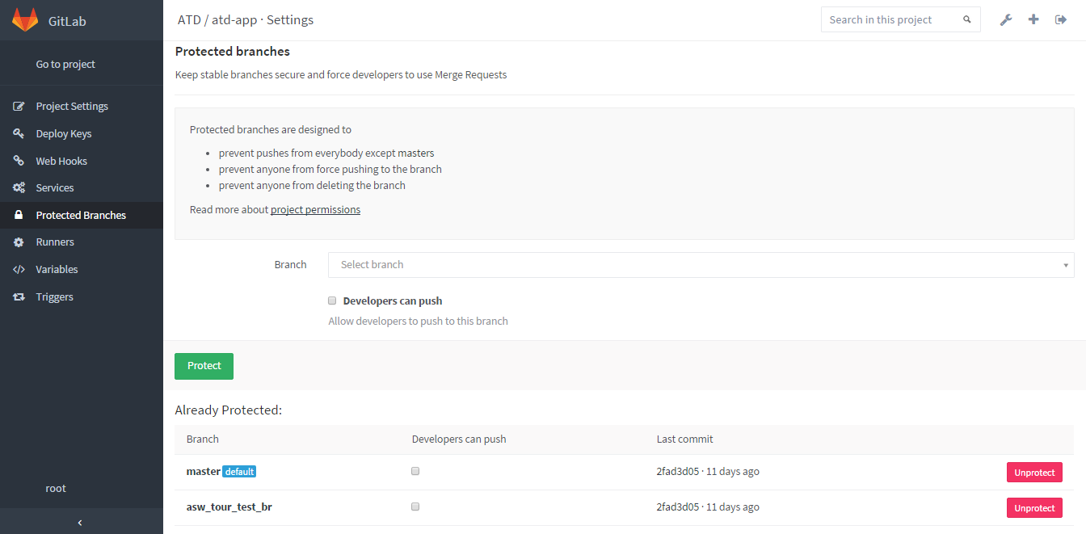

 |  | ・【保護解除確認ダイアログ】「OK」ボタンを押下する。 |  |  |  |  |  | ・【Protected brances画面】が更新されることを確認する。 |  |  |  |  |  | □
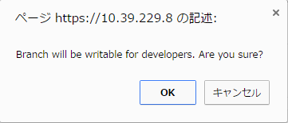


 |  | 【ブランチの保護解除確認】
 |  | ・【Protected brances画面】"Already Protected"一覧に、保護ブランチが表示されていないこと。 |  |  |  |  |  | ・【Protected brances画面】"Already Protected"一覧に、 |  |  |  |  |  | □
 |  |  |  |  |  |  |  |  | 対象ブランチが表示されていないことを確認する。

ログイン・ログアウト
システム名 |  |  |  | ASWツアー国内 |  | ドキュメント名 | Git運用手順書(GitLab)ブランチ管理 |  |  | フェーズ | 詳細設計 | 版 | 1.0.0
設計書種別 |  |  |  | ログイン・ログアウト |  | ID |  | 名称 |  | 作成日 | 2017-02-11 | 作成者 | NSSOL平松
 |  |  |  |  |  |  |  |  |  | 更新日 |  | 更新者

 | ■実施シーン
 |  | 開発時

 | ■作業の前提
 |  | 操作ツールとして、GitLabを利用する。
 |  | GitLabに接続、ログインし、初期画面が表示されている状態であること。
 |  | Gitアカウントは、管理者アカウント（Username：root ）を利用する。（ownerレベル）

 | ログイン／ログアウト実行手順 |  |  |  |  |  |  |  |  |  |  |  |  | ﾁｪｯｸ
 | GitLab | 【ログイン】
 |  | ・Chromeブラウザで、GitLab（https://10.39.229.8/）に接続する。 |  |  |  |  |  |  | ・ログインが出来て初期画面が表示されることを確認する。 |  |  |  |  | □
 |  | ・以下の情報を入力し、「Sign in」ボタンを押下する。
 |  |  | Username or Email |  | root
 |  |  | Password |  | rootユーザーのパスワード

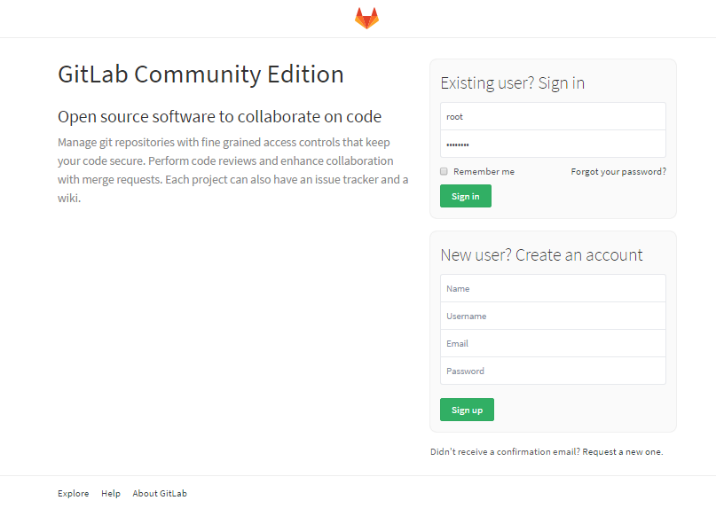

 |  | 【ログアウト】
 |  | ・画面右上の「Sign out」ボタン（一番右のボタン）を押下する。 |  |  |  |  |  |  | ・ログアウトされ、ログイン画面が表示されることを確認する。 |  |  |  |  | □

